Slot 1
SDLC: | 6 steps
 | requirement , specification, design, implementation, testing, maintenance

 | UML (Unified Modeling Language) is a standardized visual language used to model, design, and document software systems — especially those using Object-Oriented Programming (OOP).
class diagram: Mô tả cấu trúc tổng quát của các lớp trong hệ thống. | association(reference là 1 chiều), aggregation (It represents a "part of" relationship), composition , realization ( triển khai interface), generalization( kế thừa)
object diagram: provide a snapshot of the instances in a system and the relationships between the instances. => Mô tả trạng thái cụ thể tại thời điểm cụ thể của các đối tượng (instance). | chỉ có thuộc tính
use case diagram: how user interact with system gồm actor, use case, system, relationship: include (usecase to chia thành các use case bé), extend(B là chức năng tùy chọn, chỉ được thực hiện sau khi A xảy ra, và chỉ khi có điều kiện.), generalization ( a parent-child relationship between use cases or actors.)
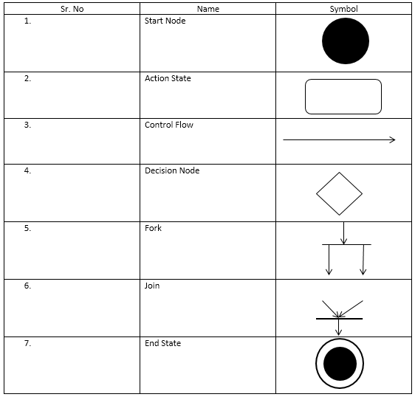
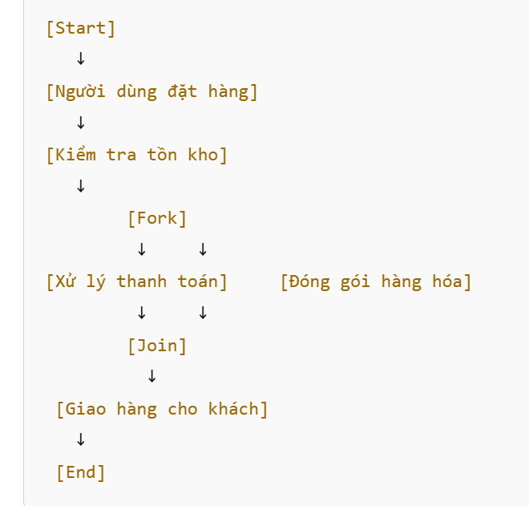
package diagram:
sequence diagram: Mô tả cách các đối tượng trong hệ thống tương tác với nhau thông qua việc gửi/nhận thông điệp (messages), theo thứ tự thời gian để thực hiện một chức năng (use case). | > chat gpt bảo đúng hoàn toàn
state diagram: luồng trạng thái của 1 thực thể trong hệ thống
activity diagram: | ✔ Activity Diagram là công cụ trực quan và mạnh mẽ để mô tả Main Flow, Alternative Flow và Exception Flow trong Use Case description.

 |  | join thì 2 cái trước phải đồng thời xong thì cái sau mới dc thực hiện

Overview
 | Tập trung vào UML, Software life cycle model, software design and architecture, software modeling and design method
I. Introduction

Software Modeling là hệ thống gồm cả notation lẫn methodology ( methodology đó gọi là desgin method , cụ thể là software design method)
để biểu diễn, phân tích, và truyền đạt software architecture (high level design) và detailed design

modeling is the designing of software before coding.

object-oriented giải quyết vấn đề về modifiablity, adaptation and evolution
object-oriented dựa trên 3 khái niệm cốt lõi: information hiding , class , inheritance

In use case modeling, the functional requirements of the system are defined in terms of use cases and actors

software modeling chia làm 2 loại : static và behavioral
 | . static modeling trả lời cho câu hỏi Hệ thống gồm những thành phần gì? Cấu trúc ra sao?
 | . Behavioral modeling trả lời cho câu hỏi các thành phần đó hoạt động và tương tác với nhau ntn ? Diễn biến trạng thái và hành vi của chúng thay đổi ra sao trong quá trình chạy ?
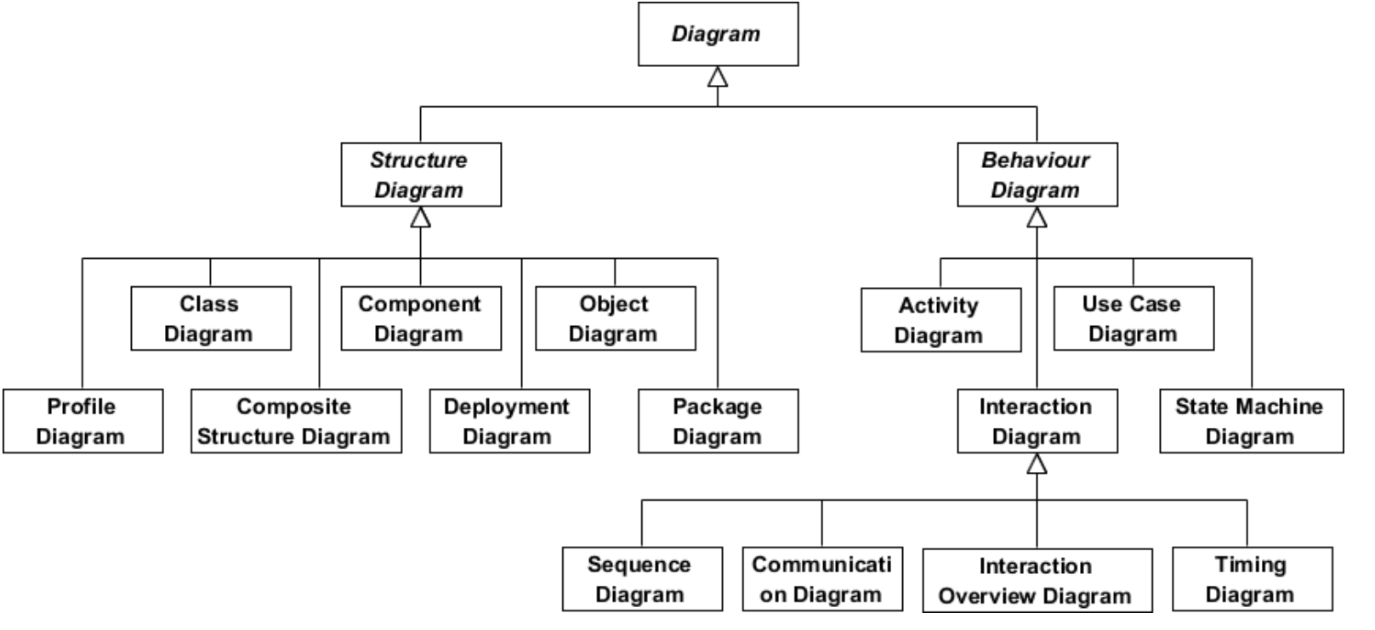

software architecture còn gọi là high-level design, giúp ích cho detailed design và implementation
 | vd: MVC architecture, microservice architecture
 |  | detailed design là mấy cái UML đó

Các concept quan trọng về software design ( đều thuộc phần methodology hay design method của software modeling)

 | Thành phần | Vai trò
 | software Design Concept | Ý tưởng nền tảng
 | software Design Strategy | Hướng tiếp cận chính
 | software Structuring Criteria | Nguyên tắc chia hệ thống
 | software Design Notation | Công cụ diễn đạt thiết kế
 | software Design Method | các bước, chiến lược, tiêu chí để tạo ra thiết kế phần mềm từ yêu cầu kết hợp dùng tất cả các thứ trên.

Kiến trúc phần mềm được mô tả qua nhiều "view" khác nhau để đáp ứng các mối quan tâm khác nhau (người dùng, lập trình viên, quản trị hệ thống…).

Use case view là gốc để phát triển các view còn lại.

OOA/D là quá trình phân tích và thiết kế hướng đối tượng, dùng để hiểu và giải quyết bài toán thực tế bằng cách mô hình hóa hệ thống dưới dạng các đối tượng.
UML là công cụ mô hình hóa phục vụ trực tiếp cho OOA/D.
 | OOA – Object-Oriented Analysis (Phân tích) |  | use case diagram
 | OOD – Object-Oriented Design |  | class diagram , sequence diagram

 | Giai đoạn | Phương pháp chính (methodology) | Công cụ tiêu biểu | Mô hình hóa cái gì?
 | Trước 1990s | Structured Analysis/Design | DFD, ERD, Structure Chart | Chức năng, luồng dữ liệu
 | Sau 1990s | OOA/OOD | UML (Class, Use Case, Sequence...) | Đối tượng, hành vi, quan hệ

II. UML
 | UML class diagram | class Engine {
 |  | public Engine() {
 |  | System.out.println("Engine created");
 |  | }
 |  | }

 |  | class Car {
 |  | private Engine engine; | hoặc List<Engine> engines

 |  | public Car() { | // Engine được tạo bên trong Car, không chia sẻ, sống chết theo Car.
 | composition | this.engine = new Engine(); // Composition: Car owns Engine
 |  | }
 |  | }

 |  | class Student {
 |  | String name;
 | aggregation | }

 |  | class Course {
 |  | List<Student> students; // Aggregation: Course has students

 |  | public Course(List<Student> students) {
 |  | this.students = students; // danh sách truyền từ bên ngoài
 |  | }
 |  | }

 | association | class Teacher { | có 2 loại association ( 1 chiều và 2 chiều)
 |  | String name;
 |  | }

 |  | class School {
 |  | Teacher teacher; // Association
 |  | }

 | dependency | Mối quan hệ Dependency xảy ra khi một class chỉ sử dụng class khác tạm thời trong phạm vi phương thức, ví dụ như:

 | class A phụ thuộc vào class B | ✔️ Các trường hợp tạo ra Dependency:

 |  | 1. Tham số của phương thức:

 |  | java
 |  | Sao chépChỉnh sửa
 |  | void handle(ClassB b) {
 |  | b.doSomething();
 |  | }

 |  | 2. Biến cục bộ trong phương thức:

 |  | java
 |  | Sao chépChỉnh sửa
 |  | void process() {
 |  | ClassB b = new ClassB();
 |  | b.doSomething();
 |  | }

 |  | 3. Kiểu trả về của phương thức:

 |  | java
 |  | Sao chépChỉnh sửa
 |  | ClassB create() {
 |  | return new ClassB();
 |  | }

 | state diagram : | gồm initial , final state, event , state , transition
 |  | và entry, exit action là các hành động tự động dc gọi khi vào hoặc thoát khỏi state đó

 |  | vd: | State: LoggedIn
 |  |  | entry / loadUserData()
 |  |  | exit / clearSession()

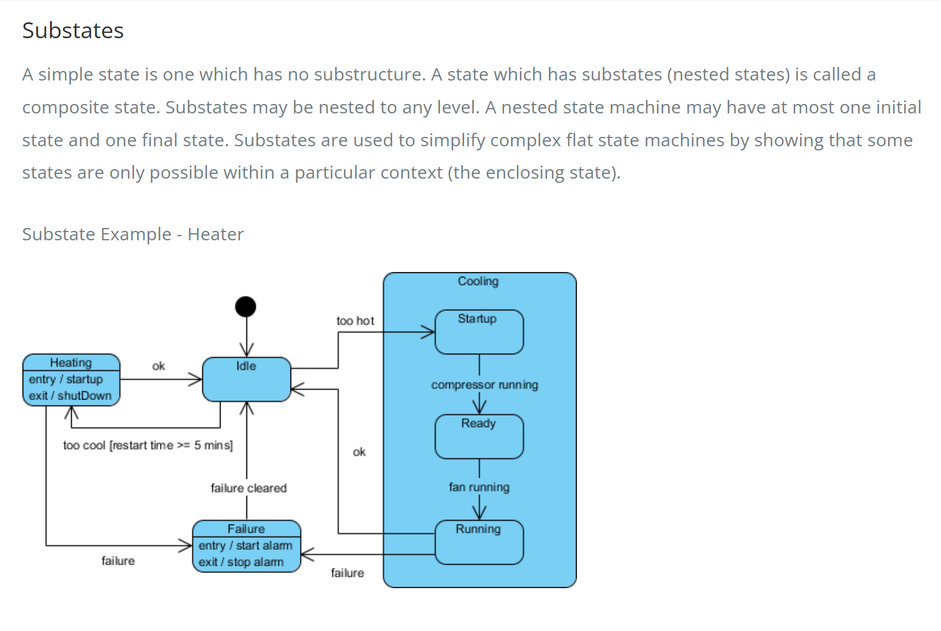
 |  | ngoài ra còn có khái niệm substate
 |  | cooling có 3 substate

 |  | ✅ History State là gì?

 |  | Khi một composite state (ví dụ: BackingUp) bị thoát ra (bởi một transition đi ra ngoài), các substates bên trong sẽ bị "mất" — tức là nếu quay lại, ta sẽ phải bắt đầu lại từ trạng thái đầu tiên.

 |  | Nhưng nếu dùng History State (ký hiệu chữ "H" trong vòng tròn), hệ thống có thể nhớ lại substate cuối cùng từng hoạt động trước khi rời khỏi composite state.

 |  | History State giúp "ghi nhớ" trạng thái con cuối cùng khi rời khỏi composite state.

 |  | ngoài ra còn có concurrent state hay là orthogonal state |  |  | 1 auction có thể ở 2 trạng thái cùng lúc

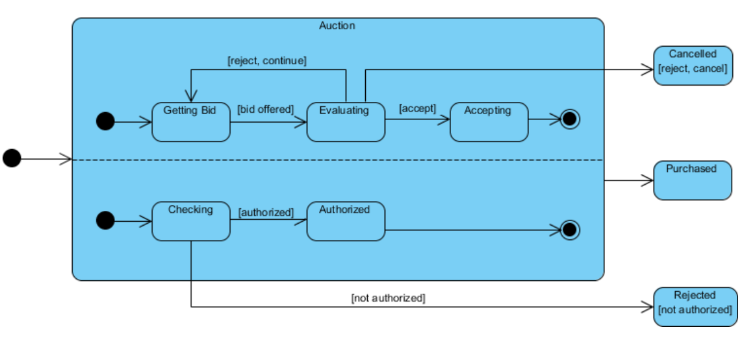
 |  |  |  |  |  | hoặc 1 phone call có 2 trạng thái
 |  |  |  |  |  |  | speaking
 |  |  |  |  |  |  | recording

